상품제안서
쿠비녹스 센스트레이 3P | 상품코드: S12923

 |  |  |  |  |  |  | 02-713-8555 | www.synergygift.co.kr
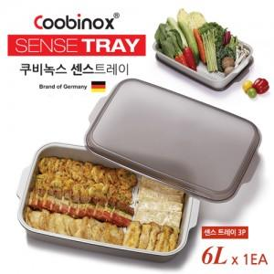

【상세/제작정보】 | 6L 큰사이즈 다용도 센스트레이

【인쇄/포장옵션】 | 실크, 스티커 / 포장지포장

【공급단가】 | 수량 | 100~ | 300~ | 500~ | 1,000~ | 2,000~
*VAT별도 | 단가 | 6,360원 | 6,140원 | 5,910원 | 5,680원 | 5,450원

【상품 URL】 | https://www.synergygift.co.kr:443/src/goods_detail.php?gdno=14438

